Méthode
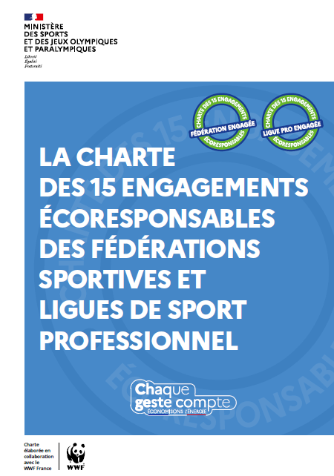 | Élaborée en 2023 dans le cadre de la mise en œuvre du plan de sobriété énergétique du sport, la charte des 15 engagements écoresponsables des (sièges) des fédérations sportives et ligues de sport professionnel demande à ce que chaque fédération et ligue de sport professionnnel se dote d’un plan d’actions sur 4 ans (cf. engagement 15). Ce plan d’actions doit être formalisé en remplissant ce tableau de bord. Le tableau de bord opérationnel doit permettre d'identifier : 1. En interne, un responsable pour chaque engagement de la charte, 2. Les principales étapes à suivre pour atteindre chaque objectif, 3. Les principaux leviers à activer et les besoins d'accompagnement pour atteindre chaque objectif, Le tableau de bord (finalisé) devra être remis à la Direction des sports (ds.sportdurable@sports.gouv.fr) en juin 2025.
Explications méthodologiques du tableau : Les engagements sont répartis selon les 3 axes de la charte (cf. 3 onglets). Pour chaque engagement, il est demandé de renseigner les champs suivants :
ENGAGEMENTS | OBJECTIFS | SITUATION ACTUELLE | RESPONSABLE (NOMINATIF) | CONTRIBUTEURS (NOMINATIF) | TACHES / ÉTAPES ENVISAGÉES | ÉCHEANCES | CONDITIONS DE RÉUSSITE
Rappel de l'intitulé de l'engagement de la charte | Rappel des objectifs de l'engagement de la charte | Etat des lieux de la situation pour la fédération sportive ou la ligue de sport professionnel, comprenant des éléments quantitatifs quand vous en disposez et qualitatifs | NOM, Prénom, fonction et mail de la personne identifiée comme responsable de la mise en œuvre et du suivi de l'action au sein de la fédération / ligue de sport professionnel | Référencement des contributeurs de l'action qui sont aussi responsables de la mise en œuvre dans les services | Identification des tâches / étapes à réaliser et des leviers stratégiques à actionner pour atteindre les objectifs, en précisant les acteurs concernés (ex. élus, salariés, ...) et le périmètre de déploiement. Vous pouvez utiliser ici la boite à idées. Vous êtes aussi libres de retenir d'autres actions. Merci de renseigner une action par ligne. Par défaut, 3 lignes ont été créées par engagement dans les onglets suivants. Vous êtes libres d'ajouter autant de lignes que souhaité. | Calendrier des tâches à réaliser. Pour rappel, la charte a une durée de 4 ans. | Identification des contraintes (techniques, organisationnelles, financières, juridiques, …) à lever et référencement des besoins d'accompagnement (formation, appui technique, soutien politique, arbitrage, etc.).

